可视化图表
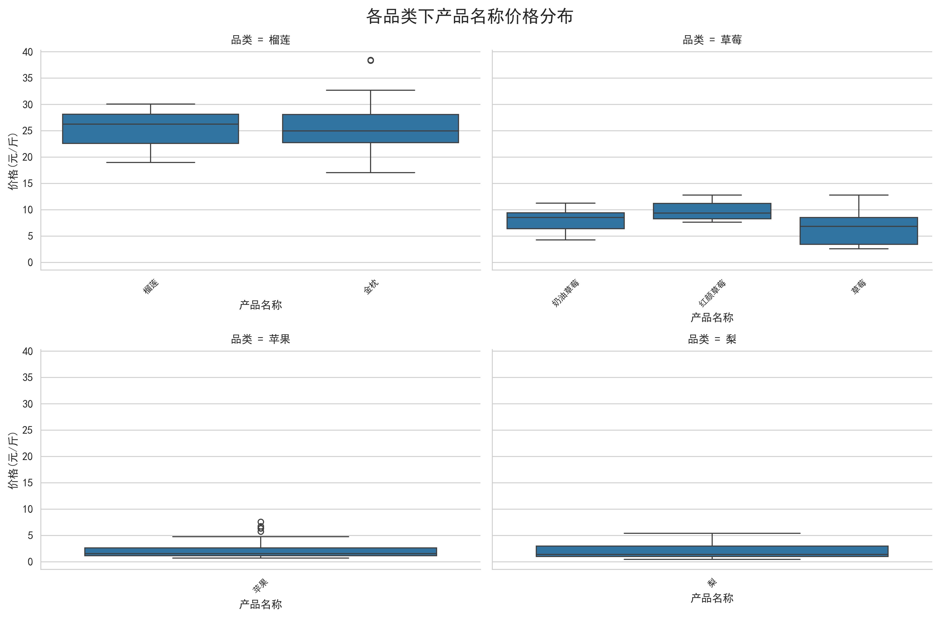
农产品价格数据可视化图表

图1：各品类农产品均价对比
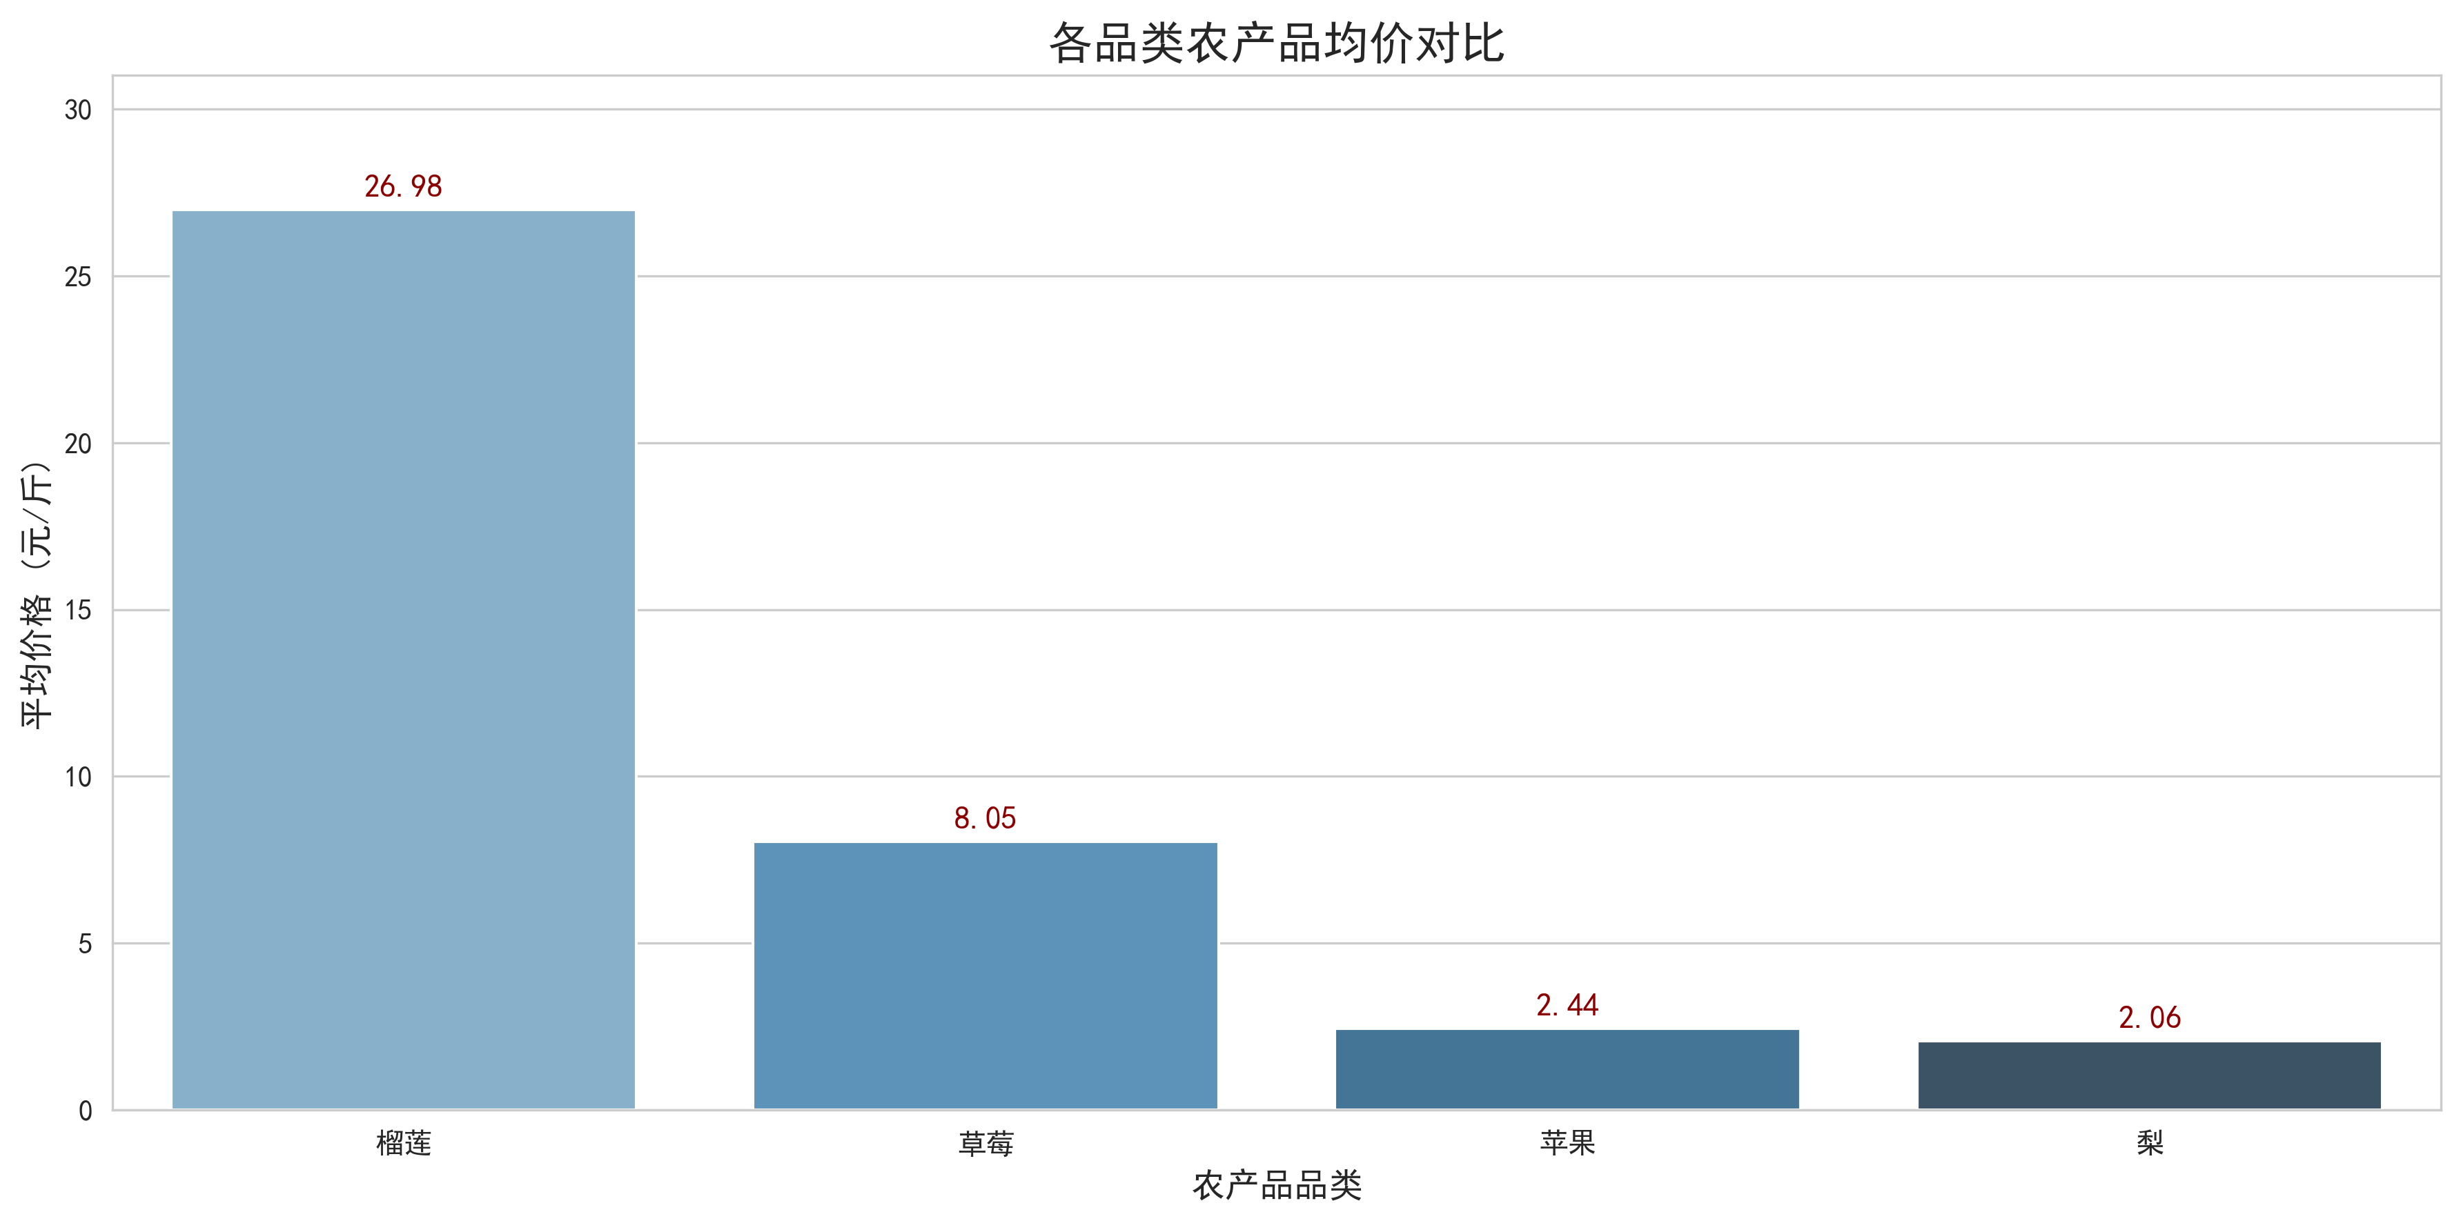

图2：农产品价格区间整体分布
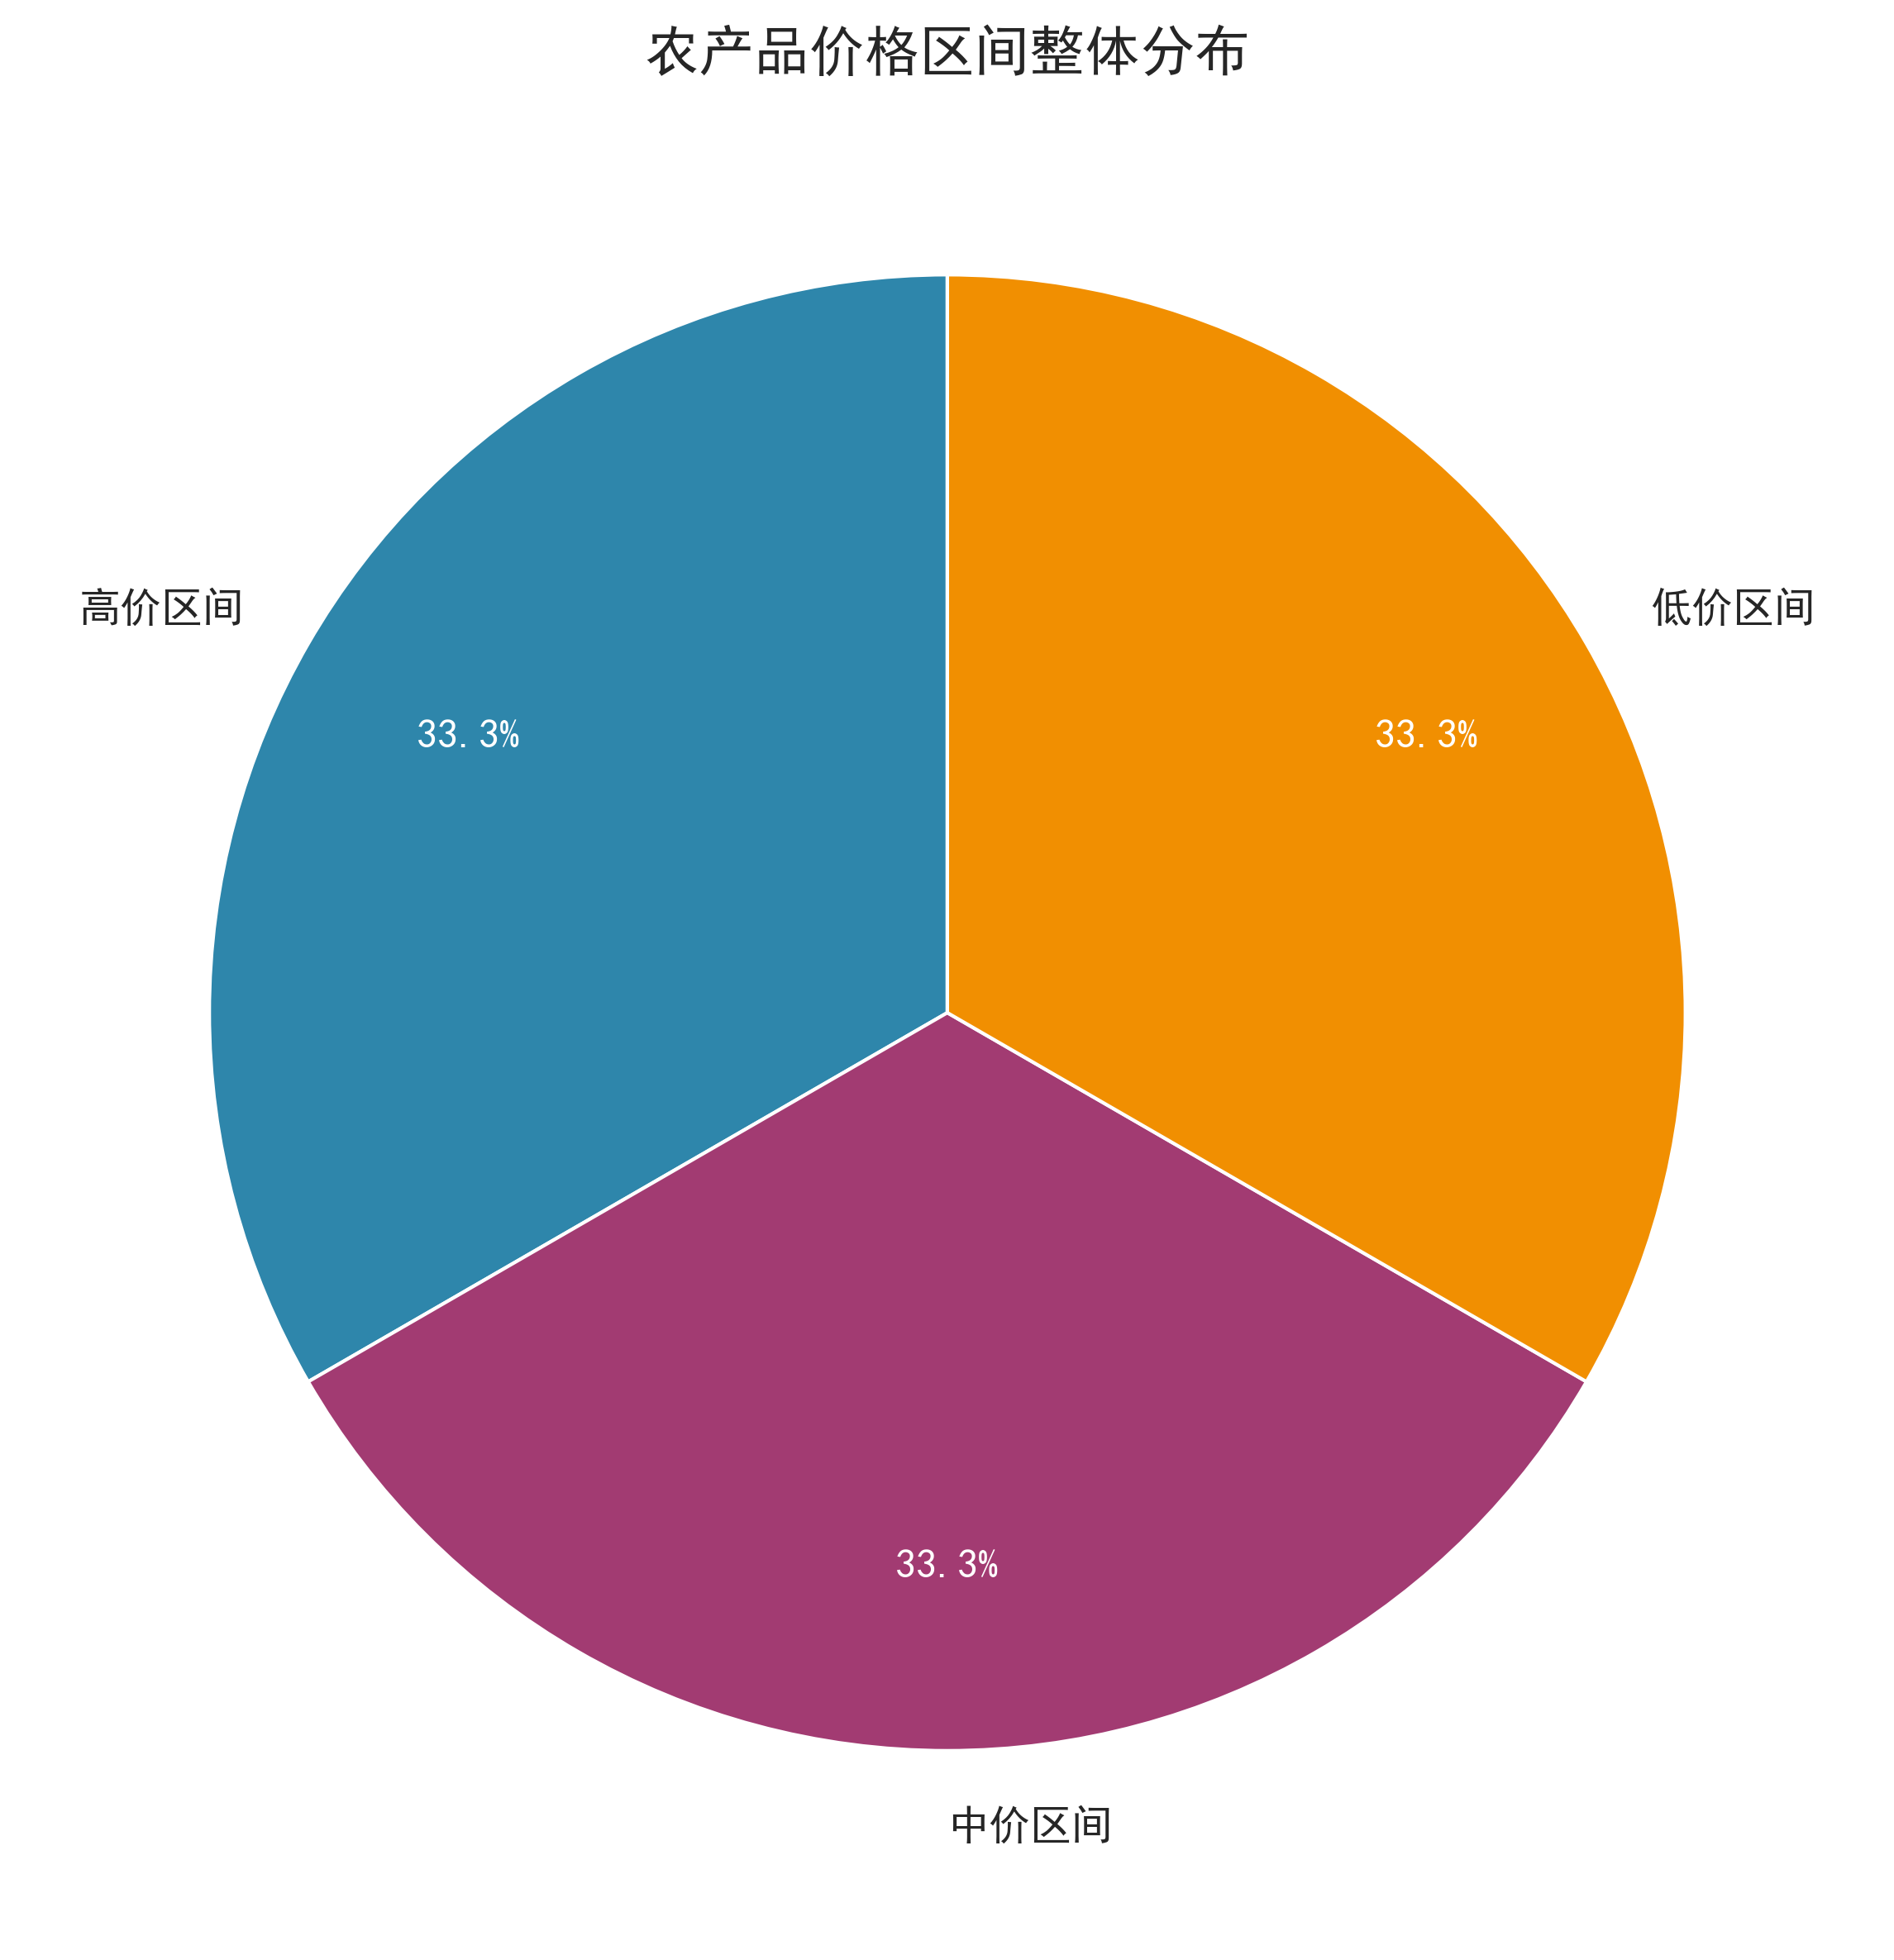

图3：各品类农产品价格波动分布
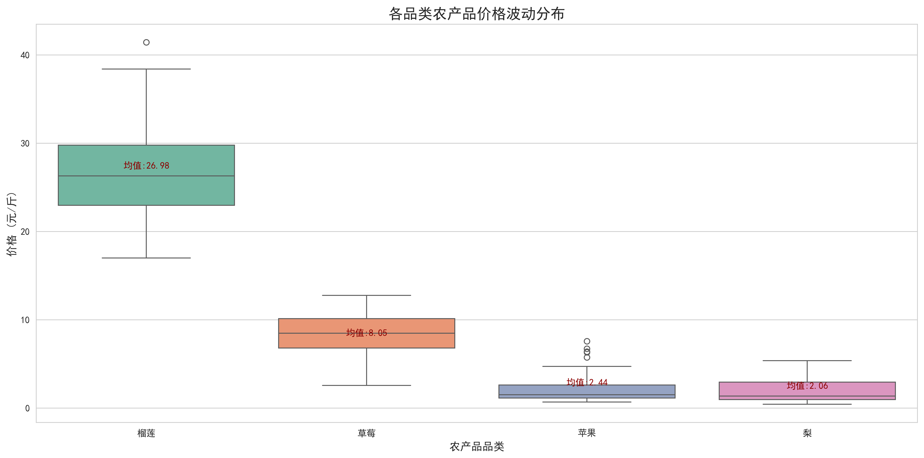

图4：产品名称词云图


图5：Top20产品名称均价对比
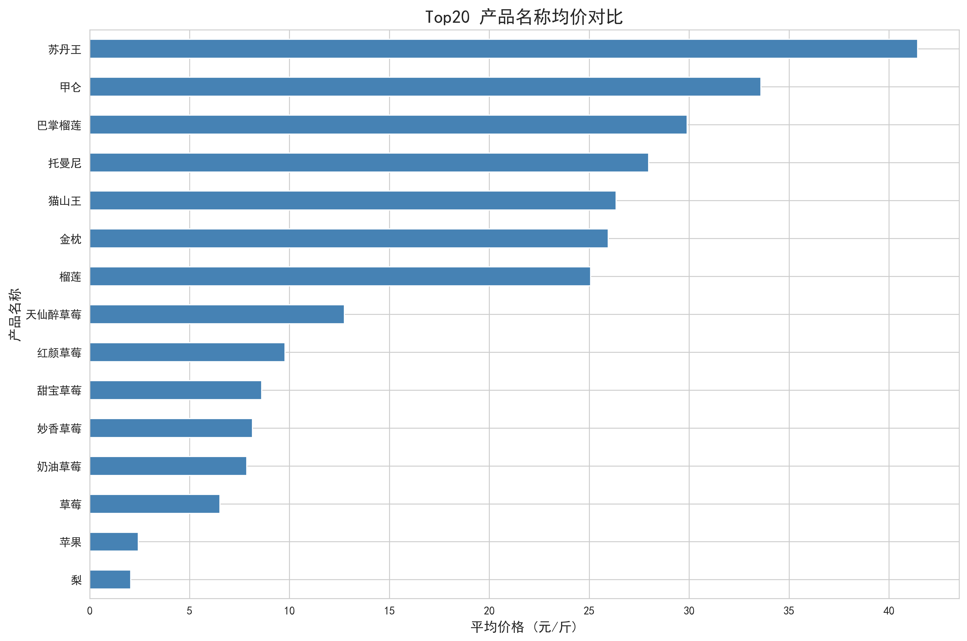

图6：各品类下产品名称价格分布

